Обзор
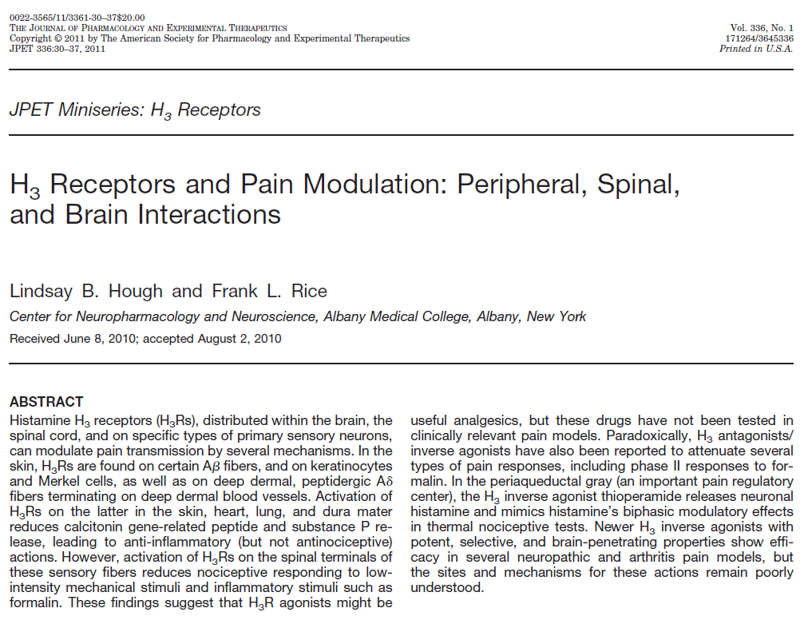

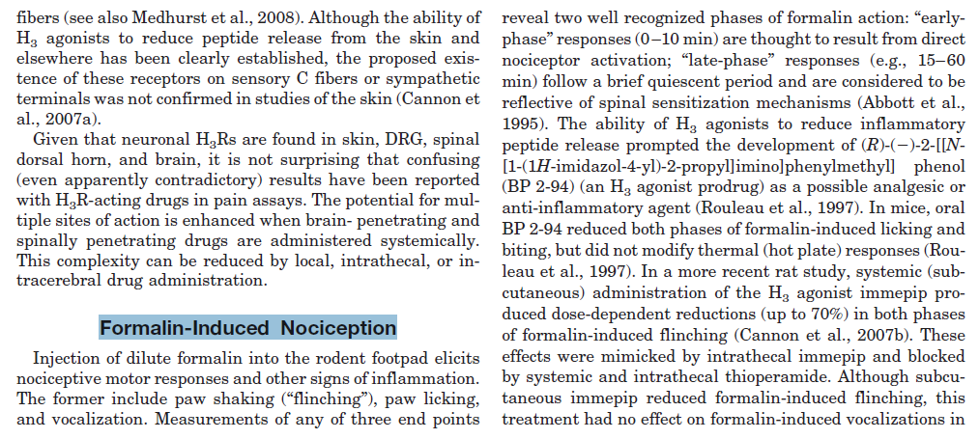

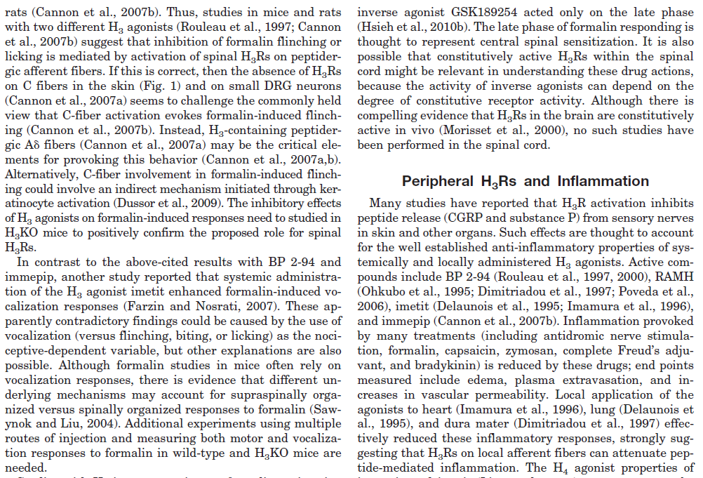

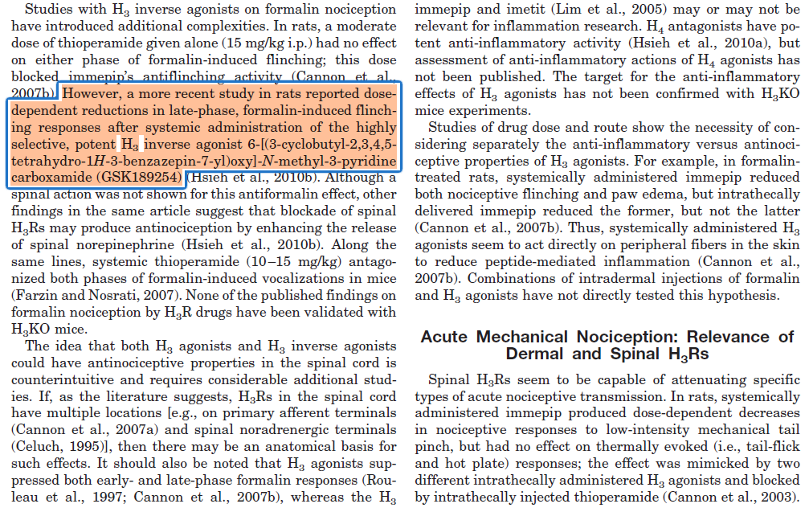

Литература 2
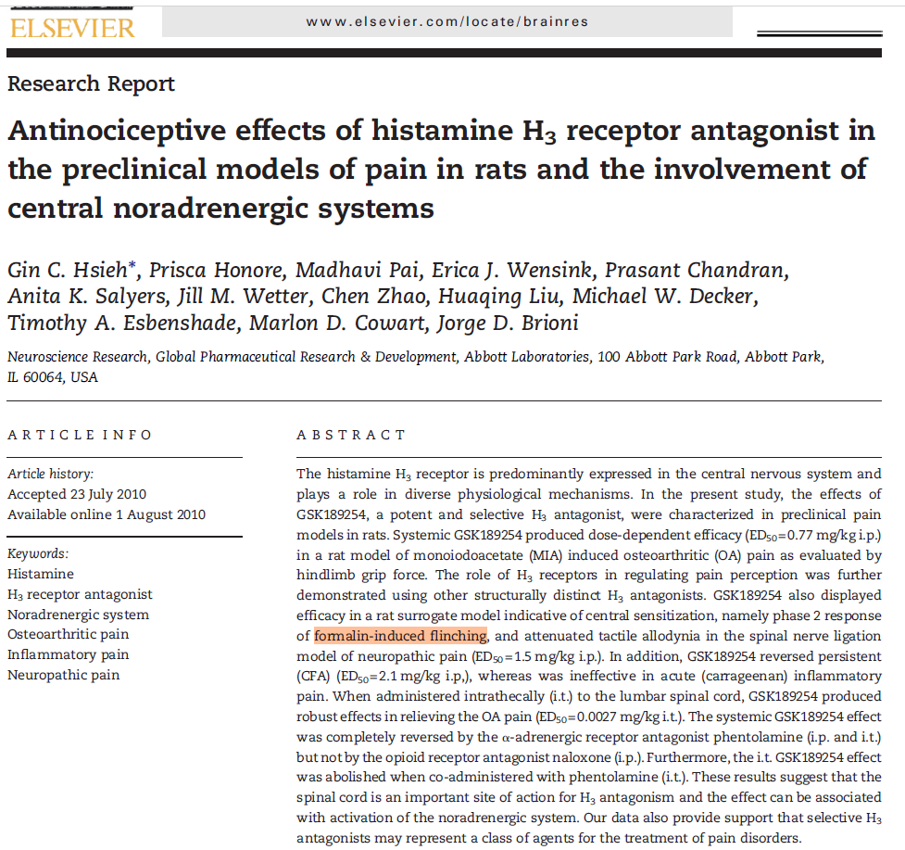

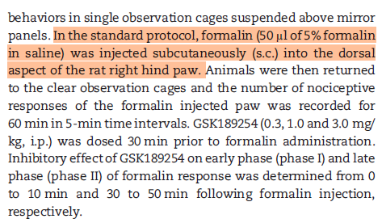

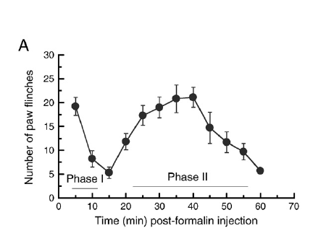

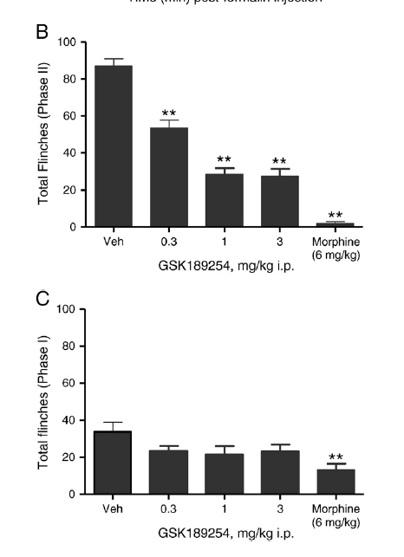

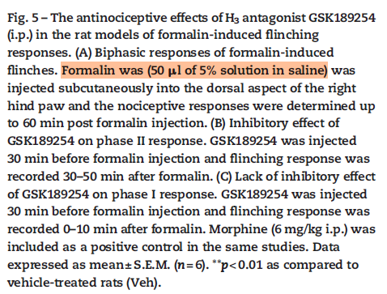

эксп 3 графики
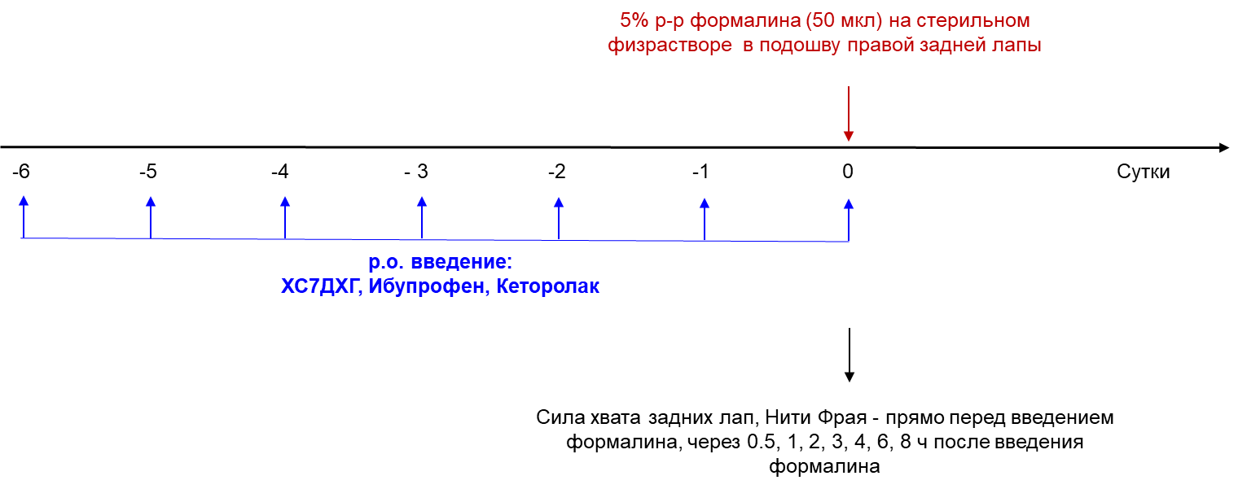
Эксперимент 3

эксп 2-3 графики
Эксперименты 2-3
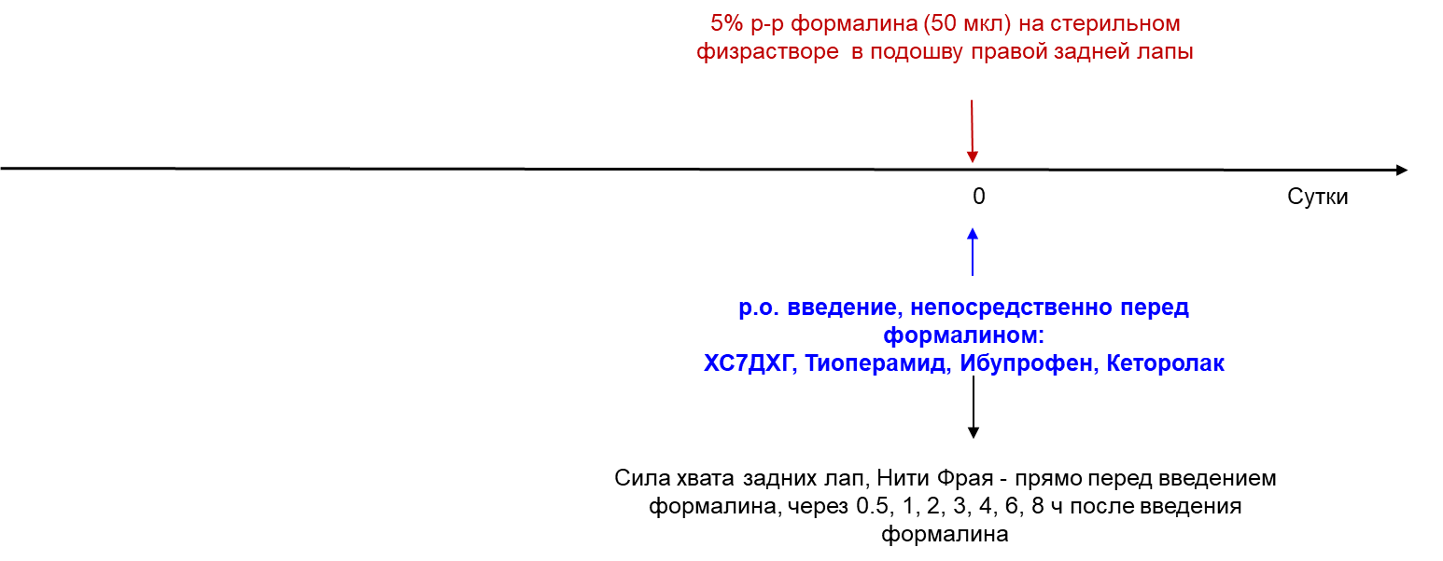

Нити Фрая в динамике

Сила хвата в динамике

Нити Фрая эффект в динамике

Сила хвата эффект в динамике

Нити Фрая и сила хвата AUC 0.5-8ч

Эффект Нити Фрая и сила хвата AUC 0.5-8ч

Нити Фрая и сила хвата AUC 0.5-2ч

Эффект Нити Фрая и сила хвата AUC 0.5-2ч

